Fonction TEXTE
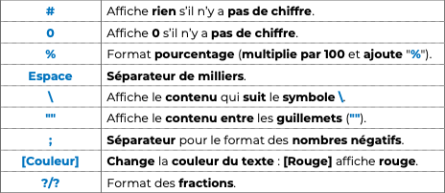
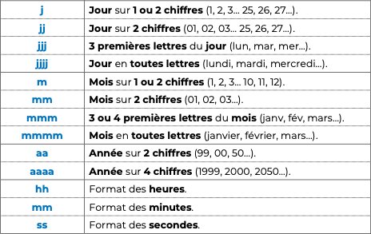
Texte 1 | Texte 2 | Combiner les 2 textes | Résultat attendu (correction)
Nous sommes le | 2024-07-25 |  | Nous sommes le 25/07/2024
Nous sommes | 2024-07-25 |  | Nous sommes jeudi
Nous sommes le | 2024-07-25 |  | Nous sommes le jeudi 25 juillet 2024
Nous sommes en | 2024-07-25 |  | Nous sommes en 2024
Nous sommes en | 2024-07-25 |  | Nous sommes en juil-24
Le montant est de | 999.99 € |  | Le montant est de 999,99 €
Le montant est de | 20,000.00 € |  | Le montant est de 20 000 €
Nous avons vendu | 50,000 |  | Nous avons vendu 50 000 produits
Nos ventes ont augmenté de | 40.00% |  | Nos ventes ont augmenté de 40%

Calculer un âge (DATEDIF)
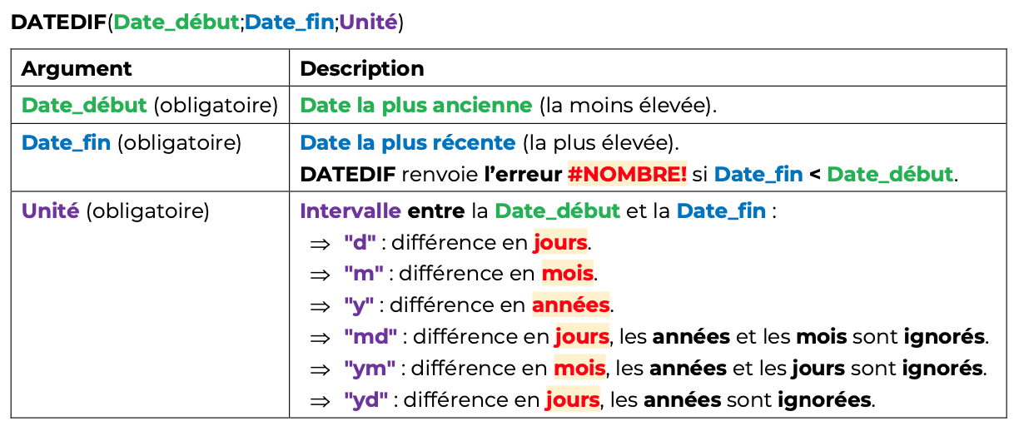
Date du jour |  | À toi de jouer !

Date de naissance | Âge en jours | Âge en années | Âge en mois | Âge en semaines
1999-03-02
2002-07-31
1985-01-25
1995-09-15
2010-06-18

Date du jour | 2024-07-25 | Correction

Date de naissance | Âge en jours | Âge en années | Âge en mois | Âge en semaines
1999-03-02 | 9,277 | 25 | 304 | 1,300
2002-07-31 | 8,030 | 21 | 263 | 1,092
1985-01-25 | 14,426 | 39 | 474 | 2,028
1995-09-15 | 10,541 | 28 | 346 | 1,456
2010-06-18 | 5,151 | 14 | 169 | 728

